Semáforo
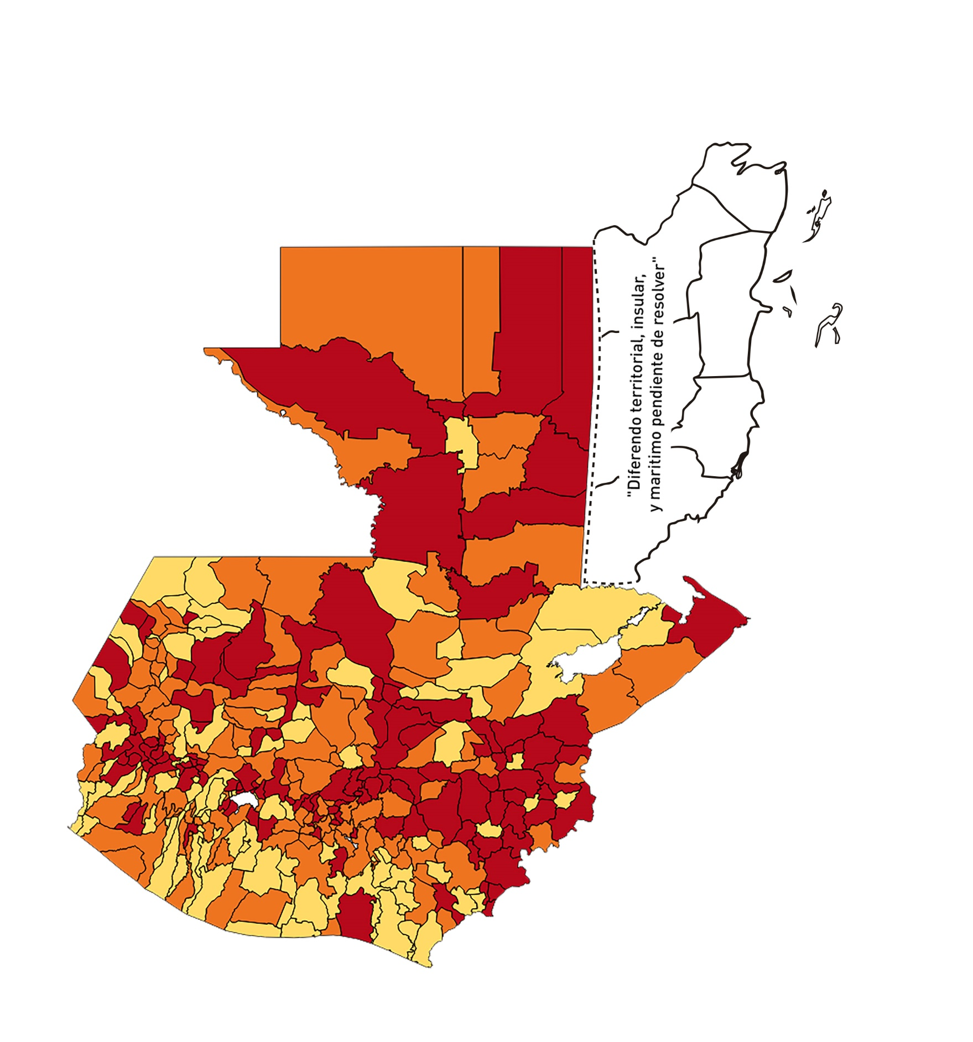

Registros COVID-19, del 02 al 15 de Octubre del año 2020*
Datos actualizados al 16 de Octubre del 2020 a la 12:20:12 a.m.

Departamento | Municipio | Proyecciones preliminares, de Población INE | Total de tamizajes | Casos confirmados | Tasa por 100K Habitantes | Tasa Pruebas por 1000 | % de Positividad | Puntaje total | semaforo
TOTAL NACIONAL |  | 16858333 | 50040 | 7327 | 43.46 | 0.21 | 14.642
GUATEMALA | GUATEMALA | 1205668 | 14898 | 1408 | 116.78 | 0.88 | 9.45 | 6.5 | >5 y <=7.5
GUATEMALA | SANTA CATARINA PINULA | 86150 | 722 | 105 | 121.88 | 0.60 | 14.54 | 7.5 | >5 y <=7.5 | Total de municipios según color
GUATEMALA | SAN JOSÉ PINULA | 87912 | 436 | 72 | 81.9 | 0.35 | 16.51 | 9 | >7.5 y <=10 | Amarillo | Naranja | Rojo
GUATEMALA | SAN JOSÉ DEL GOLFO | 8317 | 13 | 3 | 36.07 | 0.11 | 23.08 | 8 | >7.5 y <=10 | 97 | 121 | 122
GUATEMALA | PALENCIA | 73811 | 134 | 17 | 23.03 | 0.13 | 12.69 | 6 | >5 y <=7.5
GUATEMALA | CHINAUTLA | 121721 | 282 | 52 | 42.72 | 0.17 | 18.44 | 8 | >7.5 y <=10
GUATEMALA | SAN PEDRO AYAMPUC | 65594 | 135 | 30 | 45.74 | 0.15 | 22.22 | 8 | >7.5 y <=10
GUATEMALA | MIXCO | 494561 | 3012 | 431 | 87.15 | 0.44 | 14.31 | 7.5 | >5 y <=7.5
GUATEMALA | SAN PEDRO SACATEPÉQUEZ | 54623 | 73 | 29 | 53.09 | 0.10 | 39.73 | 9 | >7.5 y <=10
GUATEMALA | SAN JUAN SACATEPÉQUEZ | 276836 | 450 | 75 | 27.09 | 0.12 | 16.67 | 8 | >7.5 y <=10
GUATEMALA | SAN RAYMUNDO | 38386 | 44 | 12 | 31.26 | 0.08 | 27.27 | 9 | >7.5 y <=10
GUATEMALA | CHUARRANCHO | 17957 | 25 | 7 | 38.98 | 0.10 | 28 | 9 | >7.5 y <=10
GUATEMALA | FRAIJANES | 61664 | 463 | 55 | 89.19 | 0.54 | 11.88 | 7.5 | >5 y <=7.5
GUATEMALA | AMATITLÁN | 147604 | 345 | 41 | 27.78 | 0.17 | 11.88 | 7 | >5 y <=7.5
GUATEMALA | VILLA NUEVA | 464528 | 1513 | 214 | 46.07 | 0.23 | 14.14 | 7 | >5 y <=7.5
GUATEMALA | VILLA CANALES | 165026 | 431 | 42 | 25.45 | 0.19 | 9.74 | 7 | >5 y <=7.5
GUATEMALA | SAN MIGUEL PETAPA | 145417 | 609 | 100 | 68.77 | 0.30 | 16.42 | 9 | >7.5 y <=10
EL PROGRESO | GUASTATOYA | 27001 | 339 | 85 | 314.8 | 0.90 | 25.07 | 8.5 | >7.5 y <=10
EL PROGRESO | MORAZÁN | 12577 | 39 | 3 | 23.85 | 0.22 | 7.69 | 6 | >5 y <=7.5
EL PROGRESO | SAN AGUSTÍN ACASAGUASTLÁN | 54588 | 243 | 10 | 18.32 | 0.32 | 4.12 | 5 | >2.5 y <=5
EL PROGRESO | SAN CRISTÓBAL ACASAGUASTLÁN | 7851 | 27 | 3 | 38.21 | 0.25 | 11.11 | 7 | >5 y <=7.5
EL PROGRESO | EL JÍCARO | 13508 | 193 | 17 | 125.85 | 1.02 | 8.81 | 6.5 | >5 y <=7.5
EL PROGRESO | SANSARE | 13535 | 51 | 8 | 59.11 | 0.27 | 15.69 | 9 | >7.5 y <=10
EL PROGRESO | SANARATE | 41997 | 248 | 27 | 64.29 | 0.42 | 10.89 | 7.5 | >5 y <=7.5
EL PROGRESO | SAN ANTONIO LA PAZ | 22012 | 54 | 17 | 77.23 | 0.18 | 31.48 | 10 | >7.5 y <=10
SACATEPEQUEZ | ANTIGUA GUATEMALA | 58338 | 669 | 85 | 145.7 | 0.82 | 12.71 | 6.5 | >5 y <=7.5
SACATEPEQUEZ | JOCOTENANGO | 23160 | 260 | 39 | 168.39 | 0.80 | 15 | 7 | >5 y <=7.5
SACATEPEQUEZ | PASTORES | 19389 | 92 | 11 | 56.73 | 0.34 | 11.96 | 8 | >7.5 y <=10
SACATEPEQUEZ | SUMPANGO | 45249 | 318 | 45 | 99.45 | 0.50 | 14.15 | 7.5 | >5 y <=7.5
SACATEPEQUEZ | SANTO DOMINGO XENACOJ | 14121 | 154 | 18 | 127.47 | 0.78 | 11.69 | 7 | >5 y <=7.5
SACATEPEQUEZ | SANTIAGO SACATEPÉQUEZ | 36409 | 133 | 27 | 74.16 | 0.26 | 20.3 | 9 | >7.5 y <=10
SACATEPEQUEZ | SAN BARTOLOMÉ MILPAS ALTAS | 8519 | 107 | 13 | 152.6 | 0.90 | 12.15 | 6.5 | >5 y <=7.5
SACATEPEQUEZ | SAN LUCAS SACATEPÉQUEZ | 28445 | 243 | 38 | 133.59 | 0.61 | 15.64 | 8 | >7.5 y <=10
SACATEPEQUEZ | SANTA LUCÍA MILPAS ALTAS | 17116 | 71 | 15 | 87.64 | 0.30 | 21.13 | 9 | >7.5 y <=10
SACATEPEQUEZ | MAGDALENA MILPAS ALTAS | 12674 | 31 | 4 | 31.56 | 0.17 | 12.9 | 7 | >5 y <=7.5
SACATEPEQUEZ | SANTA MARÍA DE JESÚS | 26472 | 58 | 8 | 30.22 | 0.16 | 13.79 | 7 | >5 y <=7.5
SACATEPEQUEZ | CIUDAD VIEJA | 40083 | 194 | 36 | 89.81 | 0.35 | 18.56 | 9 | >7.5 y <=10
SACATEPEQUEZ | SAN MIGUEL DUEÑAS | 15231 | 49 | 3 | 19.7 | 0.23 | 6.12 | 6 | >5 y <=7.5
SACATEPEQUEZ | ALOTENANGO | 27787 | 81 | 9 | 32.39 | 0.21 | 11.11 | 7 | >5 y <=7.5
SACATEPEQUEZ | SAN ANTONIO AGUAS CALIENTES | 12438 | 28 | 4 | 32.16 | 0.16 | 14.29 | 7 | >5 y <=7.5
SACATEPEQUEZ | SANTA CATARINA BARAHONA | 4480 | 11 | 3 | 66.96 | 0.18 | 27.27 | 10 | >7.5 y <=10
CHIMALTENANGO | CHIMALTENANGO | 112778 | 326 | 88 | 78.03 | 0.21 | 26.99 | 10 | >7.5 y <=10
CHIMALTENANGO | SAN JOSÉ POAQUIL | 32963 | 42 | 5 | 15.17 | 0.09 | 11.9 | 6 | >5 y <=7.5
CHIMALTENANGO | SAN MARTÍN JILOTEPEQUE | 92103 | 91 | 16 | 17.37 | 0.07 | 17.58 | 7 | >5 y <=7.5
CHIMALTENANGO | SAN JUAN COMALAPA | 58174 | 49 | 12 | 20.63 | 0.06 | 24.49 | 7 | >5 y <=7.5
CHIMALTENANGO | SANTA APOLONIA | 23166 | 8 | 2 | 8.63 | 0.02 | 25 | 6 | >5 y <=7.5
CHIMALTENANGO | TECPÁN GUATEMALA | 108893 | 65 | 17 | 15.61 | 0.04 | 26.15 | 8 | >7.5 y <=10
CHIMALTENANGO | PATZÚN | 69560 | 48 | 7 | 10.06 | 0.05 | 14.58 | 5 | >2.5 y <=5
CHIMALTENANGO | POCHUTA | 10996 | 15 | 4 | 36.38 | 0.10 | 26.67 | 9 | >7.5 y <=10
CHIMALTENANGO | PATZICÍA | 39337 | 45 | 4 | 10.17 | 0.08 | 8.89 | 5 | >2.5 y <=5
CHIMALTENANGO | SANTA CRUZ BALANYÁ | 10646 | 24 | 8 | 75.15 | 0.16 | 33.33 | 10 | >7.5 y <=10
CHIMALTENANGO | ACATENANGO | 28043 | 19 | 4 | 14.26 | 0.05 | 21.05 | 6 | >5 y <=7.5
CHIMALTENANGO | YEPOCAPA | 41304 | 23 | 5 | 12.11 | 0.04 | 21.74 | 6 | >5 y <=7.5
CHIMALTENANGO | SAN ANDRÉS ITZAPA | 34591 | 32 | 5 | 14.45 | 0.07 | 15.63 | 6 | >5 y <=7.5
CHIMALTENANGO | PARRAMOS | 19693 | 20 | 4 | 20.31 | 0.07 | 20 | 7 | >5 y <=7.5
CHIMALTENANGO | ZARAGOZA | 28473 | 39 | 13 | 45.66 | 0.10 | 33.33 | 9 | >7.5 y <=10
CHIMALTENANGO | EL TEJAR | 22618 | 70 | 16 | 70.74 | 0.22 | 22.86 | 9 | >7.5 y <=10
ESCUINTLA | ESCUINTLA | 166078 | 303 | 27 | 16.26 | 0.13 | 8.91 | 6 | >5 y <=7.5
ESCUINTLA | SANTA LUCÍA COTZUMALGUAPA | 123979 | 65 | 1 | 0.81 | 0.04 | 1.54 | 4 | >2.5 y <=5
ESCUINTLA | LA DEMOCRACIA | 25479 | 11 | 0 | 0 | 0.03 | 0 | 4 | >2.5 y <=5
ESCUINTLA | SIQUINALÁ | 25677 | 18 | 2 | 7.79 | 0.05 | 11.11 | 5 | >2.5 y <=5
ESCUINTLA | MASAGUA | 47441 | 44 | 2 | 4.22 | 0.07 | 4.55 | 4 | >2.5 y <=5
ESCUINTLA | TIQUISATE | 62895 | 39 | 3 | 4.77 | 0.04 | 7.69 | 5 | >2.5 y <=5
ESCUINTLA | LA GOMERA | 51024 | 47 | 8 | 15.68 | 0.07 | 17.02 | 7 | >5 y <=7.5
ESCUINTLA | GUANAGAZAPA | 17234 | 15 | 0 | 0 | 0.06 | 0 | 4 | >2.5 y <=5
ESCUINTLA | PUERTO DE SAN JOSÉ | 66314 | 55 | 2 | 3.02 | 0.06 | 3.64 | 4 | >2.5 y <=5
ESCUINTLA | IZTAPA | 19778 | 23 | 4 | 20.22 | 0.08 | 17.39 | 7 | >5 y <=7.5
ESCUINTLA | PALÍN | 70118 | 80 | 8 | 11.41 | 0.08 | 10 | 5 | >2.5 y <=5
ESCUINTLA | SAN VICENTE PACAYA | 17923 | 20 | 6 | 33.48 | 0.08 | 30 | 9 | >7.5 y <=10
ESCUINTLA | NUEVA CONCEPCIÓN | 80234 | 23 | 4 | 4.99 | 0.02 | 17.39 | 6 | >5 y <=7.5
ESCUINTLA | SIPACATE | 17465 | 14 | 1 | 5.73 | 0.06 | 7.14 | 5 | >2.5 y <=5
SANTA ROSA | CUILAPA | 46489 | 300 | 5 | 10.76 | 0.46 | 1.67 | 3.5 | >2.5 y <=5
SANTA ROSA | BARBERENA | 60376 | 310 | 13 | 21.53 | 0.37 | 4.19 | 5 | >2.5 y <=5
SANTA ROSA | SANTA ROSA DE LIMA | 21088 | 26 | 5 | 23.71 | 0.09 | 19.23 | 7 | >5 y <=7.5
SANTA ROSA | CASILLAS | 25859 | 260 | 35 | 135.35 | 0.72 | 13.46 | 7 | >5 y <=7.5
SANTA ROSA | SAN RAFAEL LAS FLORES | 13620 | 23 | 0 | 0 | 0.12 | 0 | 4 | >2.5 y <=5
SANTA ROSA | ORATORIO | 26686 | 139 | 9 | 33.73 | 0.37 | 6.47 | 7 | >5 y <=7.5
SANTA ROSA | SAN JUAN TECUACO | 12599 | 2 | 0 | 0 | 0.01 | 0 | 4 | >2.5 y <=5
SANTA ROSA | CHIQUIMULILLA | 63897 | 46 | 6 | 9.39 | 0.05 | 13.04 | 5 | >2.5 y <=5
SANTA ROSA | TAXISCO | 36117 | 58 | 10 | 27.69 | 0.11 | 17.24 | 8 | >7.5 y <=10
SANTA ROSA | SANTA MARÍA IXHUATÁN | 26560 | 39 | 3 | 11.3 | 0.10 | 7.69 | 5 | >2.5 y <=5
SANTA ROSA | GUAZACAPÁN | 21906 | 10 | 0 | 0 | 0.03 | 0 | 4 | >2.5 y <=5
SANTA ROSA | SANTA CRUZ NARANJO | 17569 | 17 | 2 | 11.38 | 0.07 | 11.76 | 5 | >2.5 y <=5
SANTA ROSA | PUEBLO NUEVO VIÑAS | 29285 | 67 | 2 | 6.83 | 0.16 | 2.99 | 4 | >2.5 y <=5
SANTA ROSA | NUEVA SANTA ROSA | 38981 | 77 | 9 | 23.09 | 0.14 | 11.69 | 6 | >5 y <=7.5
SOLOLA | SOLOLÁ | 98886 | 282 | 85 | 85.96 | 0.20 | 30.14 | 10 | >7.5 y <=10
SOLOLA | SAN JOSÉ CHACAYÁ | 5128 | 19 | 4 | 78 | 0.26 | 21.05 | 9 | >7.5 y <=10
SOLOLA | SANTA MARÍA VISITACIÓN | 2563 | 0 | 0 | 0 | 0.00 | 0 | 4 | >2.5 y <=5
SOLOLA | SANTA LUCÍA UTATLÁN | 21695 | 22 | 13 | 59.92 | 0.07 | 59.09 | 10 | >7.5 y <=10
SOLOLA | NAHUALÁ | 91523 | 68 | 9 | 9.83 | 0.05 | 13.24 | 5 | >2.5 y <=5
SOLOLA | SANTA CATARINA IXTAHUACÁN | 60200 | 47 | 6 | 9.97 | 0.06 | 12.77 | 5 | >2.5 y <=5
SOLOLA | SANTA CLARA LA LAGUNA | 10200 | 10 | 2 | 19.61 | 0.07 | 20 | 7 | >5 y <=7.5
SOLOLA | CONCEPCIÓN | 7105 | 2 | 2 | 28.15 | 0.02 | 100 | 9 | >7.5 y <=10
SOLOLA | SAN ANDRÉS SEMETABAJ | 14640 | 43 | 13 | 88.8 | 0.21 | 30.23 | 10 | >7.5 y <=10
SOLOLA | PANAJACHEL | 15840 | 123 | 74 | 467.17 | 0.55 | 60.16 | 9.5 | >7.5 y <=10
SOLOLA | SANTA CATARINA PALOPÓ | 4840 | 2 | 0 | 0 | 0.03 | 0 | 4 | >2.5 y <=5
SOLOLA | SAN ANTONIO PALOPÓ | 15639 | 6 | 1 | 6.39 | 0.03 | 16.67 | 6 | >5 y <=7.5
SOLOLA | SAN LUCAS TOLIMÁN | 31581 | 37 | 13 | 41.16 | 0.08 | 35.14 | 9 | >7.5 y <=10
SOLOLA | SANTA CRUZ LA LAGUNA | 7817 | 15 | 4 | 51.17 | 0.14 | 26.67 | 9 | >7.5 y <=10
SOLOLA | SAN PABLO LA LAGUNA | 7950 | 4 | 0 | 0 | 0.04 | 0 | 4 | >2.5 y <=5
SOLOLA | SAN MARCOS LA LAGUNA | 2911 | 3 | 0 | 0 | 0.07 | 0 | 4 | >2.5 y <=5
SOLOLA | SAN JUAN LA LAGUNA | 13123 | 10 | 4 | 30.48 | 0.05 | 40 | 9 | >7.5 y <=10
SOLOLA | SAN PEDRO LA LAGUNA | 11600 | 16 | 3 | 25.86 | 0.10 | 18.75 | 8 | >7.5 y <=10
SOLOLA | SANTIAGO ATITLÁN | 44025 | 41 | 8 | 18.17 | 0.07 | 19.51 | 7 | >5 y <=7.5
TOTONICAPAN | TOTONICAPÁN | 117483 | 869 | 77 | 65.54 | 0.53 | 8.86 | 7.5 | >5 y <=7.5
TOTONICAPAN | SAN CRISTÓBAL TOTONICAPÁN | 42354 | 113 | 41 | 96.8 | 0.19 | 36.28 | 10 | >7.5 y <=10
TOTONICAPAN | SAN FRANCISCO EL ALTO | 64224 | 40 | 10 | 15.57 | 0.04 | 25 | 7 | >5 y <=7.5
TOTONICAPAN | SAN ANDRÉS XECUL | 29356 | 20 | 6 | 20.44 | 0.05 | 30 | 8 | >7.5 y <=10
TOTONICAPAN | MOMOSTENANGO | 136909 | 175 | 19 | 13.88 | 0.09 | 10.86 | 5 | >2.5 y <=5
TOTONICAPAN | SANTA MARÍA CHIQUIMULA | 58526 | 9 | 2 | 3.42 | 0.01 | 22.22 | 6 | >5 y <=7.5
TOTONICAPAN | SANTA LUCÍA LA REFORMA | 25461 | 1 | 1 | 3.93 | 0.00 | 100 | 7 | >5 y <=7.5
TOTONICAPAN | SAN BARTOLO | 12374 | 21 | 10 | 80.81 | 0.12 | 47.62 | 10 | >7.5 y <=10
QUETZALTENANGO | QUETZALTENANGO | 196867 | 1022 | 206 | 104.64 | 0.37 | 20.16 | 9 | >7.5 y <=10
QUETZALTENANGO | SALCAJÁ | 20851 | 72 | 22 | 105.51 | 0.25 | 30.56 | 10 | >7.5 y <=10
QUETZALTENANGO | OLINTEPEQUE | 38219 | 86 | 14 | 36.63 | 0.16 | 16.28 | 8 | >7.5 y <=10
...

